Январь
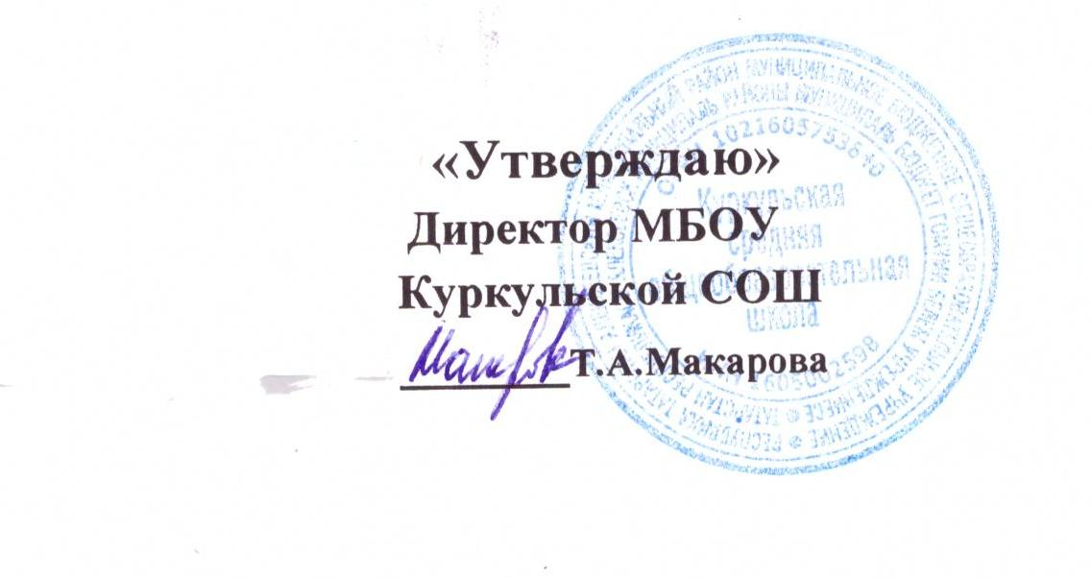

 |  |  | График оценочных контрольных работ МБОУ Куркульской СОШ на второе полугодие 2021 - 2022 учебного года. Январь 2022 г
 | 1 | 2 | 3 | 4 | 5 | 6 | 7 | 8 | 9 | 10 | 11 | 12 | 13 | 14 | 15. | 16 | 17 | 18 | 19 | 20 | 21 | 22 | 23 | 24 | 25 | 26 | 27 | 28 | 29 | 30 | 31
2 |  |  |  |  |  |  |  |  |  |  |  |  |  |  |  |  |  |  |  |  |  |  |  |  |  |  |  | Р
3Б
4 |  |  |  |  |  |  |  |  |  |  |  |  |  |  |  |  |  |  |  |  |  |  |  |  |  | М
5 |  |  |  |  |  |  |  |  |  |  |  |  |  | М |  |  |  | Л |  |  |  | Р |  |  |  |  |  |  | Ая
6 |  |  |  |  |  |  |  |  |  |  |  |  |  |  |  |  |  |  |  | Л |  |  |  |  | М |  | Ая |  |  |  | Р
7 |  |  |  |  |  |  |  |  |  |  |  | И |  |  |  |  |  |  |  | Г |  |  |  | Ая | Ал |  | Р
8 |  |  |  |  |  |  |  |  |  |  |  |  | Л |  |  |  |  |  |  |  |  |  |  |  |  |  |  |  | Ря (тат) |  | Р
9 |  |  |  |  |  |  |  |  |  |  |  |  |  |  |  |  |  |  | Г |  |  |  |  | Р | Х
11 |  |  |  |  |  |  |  |  |  |  |  | Л | Ря (рус) |  |  |  |  |  | М |  |  |  |  | Р |  |  | Х
 |  |  |  |  |  |  |  | Федеральный уровень (ВПР) |  |  |  |  |  |  |  |  |  |  | Муниципальный уровень (Пробные проверочные работы по материалам ГИА)

 |  |  |  |  |  |  |  | Региональный уровень (РПР) |  |  |  |  |  |  |  |  |  |  | Школьный уровень |  |  |  | Р |  | Русский язык |  |  | Б |  | Биология
 |  |  |  |  |  |  |  |  |  |  |  |  |  |  |  |  |  |  |  |  |  |  | М |  | Математика |  |  | Гг |  | География
 |  |  |  |  |  |  |  |  |  |  |  |  |  |  |  |  | ИН |  | Информатика |  |  |  | Ал |  | Алгебра |  |  | Ом |  | Окружающий мир
 |  |  |  |  |  |  |  |  |  |  |  |  |  |  |  |  | Л |  | Литература |  |  |  | Гм |  | Геометрия |  |  | Ая |  | Английский язык
 |  |  |  |  |  |  |  |  |  |  |  |  |  |  |  |  | Л. Ч |  | Литератур. чтение |  |  |  | Ф |  | Физика |  |  | Ня |  | Немецкий язык
 |  |  |  |  |  |  |  |  |  |  |  |  |  |  |  |  | Р. Я.(рус) |  | Род. яык (рус) |  |  |  | Х |  | Химия |  |  | И |  | История
 |  |  |  |  |  |  |  |  |  |  |  |  |  |  |  |  | Р. Л. (рус) |  | Род. лит. (рус) |  |  |  | ИЗО |  | Изобразительное искусство
 |  |  |  |  |  |  |  |  |  |  |  |  |  |  |  |  | Р. Я.(тат) |  | Род. язык (тат) |  |  |  | Об |  | Обществознание
 |  |  |  |  |  |  |  |  |  |  |  |  |  |  |  |  | Р. Л. (тат) |  | Род. лит. (тат)
 |  |  |  |  |  |  |  |  |  |  |  |  |  |  |  |  | Т |  | Технология

